信用交易
融资融券市场交易数据统计(2025-01-27)

标的证券 | 融资融券余额（亿元） | 融资余额（亿元） | 融券余额（亿元） | 融资买入额（亿元） | 融资融券规模变化（亿元） | 融资余额增幅(‰) | 融券余额增幅(%)
统计数据 | 17,739.51 | 17,609.49 | 94.13 | 952.40 | -343.78 | -19.02 | -1.24
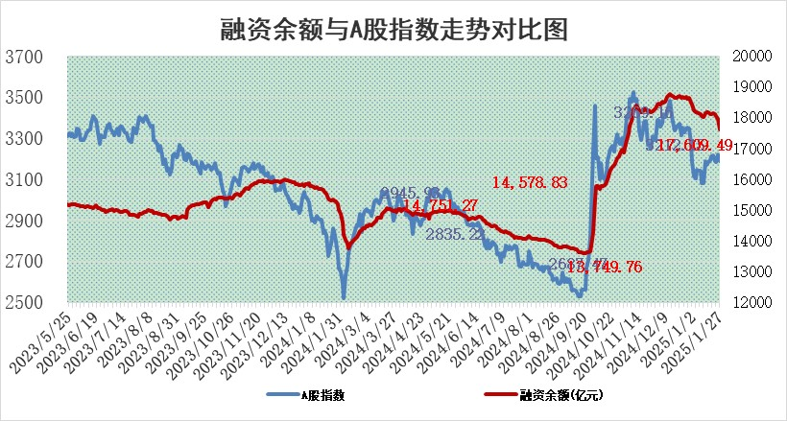

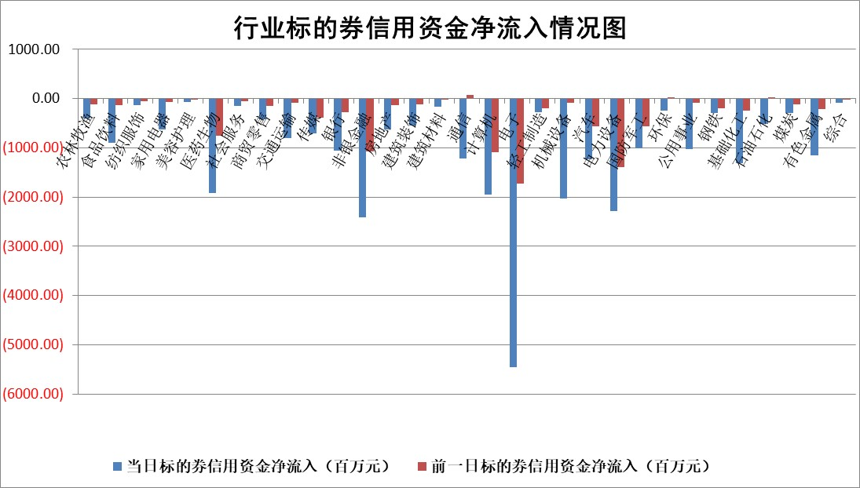

标的基金代码 | 标的基金简称 | 融资余额/市值(%) | 融资余额增幅(%) | 融资买入额/成交金额(%) | （融资余额净增额-融券余额净增额）/市值(‱) | 融券余额降幅(%) | ABS[（融资余额净增额-融券余额净增额）/市值净增额-1](%)
159902 | 华夏中小板ETF | 0.00 | 0.00 | 0.00 | 0.00 | 0.00 | 100.00
159915 | 易方达创业板ETF | 3.38 | -0.51 | 1149592.50 | -1.58 | 13.62 | 99.08
159919 | 嘉实沪深300ETF | 0.60 | -3.99 | 2.42 | -2.39 | 14.42 | 97.05
159920 | 华夏恒生ETF | 30.68 | -0.77 | 8.38 | -23.75 | 0.00 | 124.35
159922 | 嘉实中证500ETF | 0.77 | 1.56 | 5.92 | 1.36 | 1.41 | 100.43
159925 | 南方沪深300ETF | 0.58 | 3.21 | 1.71 | 1.79 | 0.00 | 101.35
159928 | 消费ETF | 2.88 | -3.97 | 2.38 | -11.90 | 0.55 | 70.72
159934 | 易方达黄金ETF | 61.44 | 0.08 | 9.58 | 4.70 | 0.00 | 89.99
159939 | 全指信息技术ETF | 1.05 | -3.77 | 47.99 | -3.46 | 95.37 | 98.74
159940 | 全指金融地产ETF | 0.38 | 0.00 | 0.00 | 0.00 | 0.00 | 100.00
159995 | 半导体芯片ETF | 2.83 | -0.55 | 380.81 | -1.34 | 2.63 | 99.52
159997 | 天弘中证电子ETF | 1.89 | -3.75 | 1.94 | -7.44 | -7.73 | 96.95
159998 | 天弘中证计算机主题ETF | 0.59 | -1.72 | 0.10 | -0.64 | 1.73 | 100.48
510050 | 华夏上证50ETF | 2.54 | -1.79 | 80.93 | -4.47 | 9.26 | 92.78
510180 | 华安上证180ETF | 0.53 | -1.05 | 4.62 | -0.64 | -20.24 | 98.18
510880 | 华泰柏瑞红利ETF | 0.83 | 6.38 | 8.87 | 4.95 | -1.82 | 94.87
510900 | 易方达恒生H股ETF | 34.49 | -0.02 | 0.48 | -0.85 | 0.00 | 100.75
511010 | 5年期国债ETF | 3.25 | -4.14 | 0.05 | -14.04 | 0.00 | 140.39
511380 | 可转债及可交换债券ETF | 1.42 | 1.97 | 16.80 | 2.75 | 0.00 | 92.59
512000 | 全指证券ETF | 6.93 | 0.63 | 34.94 | 4.79 | 2.70 | 102.52
512010 | 沪深300医药卫生ETF | 7.97 | -0.86 | 58.31 | -6.93 | -0.19 | 12.16
512070 | 沪深300非银ETF | 2.61 | -3.68 | 240.02 | -9.94 | 1.67 | 93.09
512400 | 南方中证申万有色金属ETF | 3.68 | -1.42 | 0.80 | -3.06 | 17.27 | 93.46
512580 | 广发中证环保产业ETF | 1.00 | 8.24 | 0.82 | 7.59 | 0.00 | 117.73
512660 | 国泰中证军工ETF | 2.93 | -3.17 | 12.48 | -10.60 | -11.96 | 90.37
512800 | 华宝中证银行ETF | 6.28 | -0.70 | 3.71 | -5.83 | -6.20 | 108.05
512980 | 广发中证传媒ETF | 2.03 | 25.70 | 2252.74 | 43.23 | 14.78 | 94.38
515030 | 华夏中证新能源汽车ETF | 2.17 | -5.60 | 2.88 | -12.43 | 4.39 | 93.11
515050 | 华夏中证5G通信主题ETF | 1.01 | 1.64 | 9.48 | 2.89 | 15.41 | 100.60
515070 | 华夏中证人工智能ETF | 3.34 | 4.52 | 32.39 | 14.47 | 0.00 | 220.05
标的股票比较指标 |  | 融资余额/流通A股市值(%) | 融资余额增幅(%) | 融资买入额/成交金额(%) | （融资余额净增额-融券余额净增额）/流通A股市值(‱) | 融券余额降幅(%) | ABS[（融资余额净增额-融券余额净增额）/流通A股市值净增额-1](%)
前十名标的个股 |  | 鹏都农牧 | 汉得信息 | 科捷智能 | 汉得信息 | 中科金财 | 汉得信息
 |  | 东旭光电 | 康为世纪 | 莱宝高科 | 康为世纪 | 国风新材 | 科伦药业
 |  | 威创股份 | 长飞光纤 | 泰福泵业 | 信雅达 | 中红医疗 | 嘉曼服饰
 |  | 海印股份 | 三联锻造 | 悦安新材 | 三联锻造 | 致远新能 | 天键股份
 |  | 广汇汽车 | 深高速 | 泛亚微透 | 飞龙股份 | 华人健康 | 民爆光电
 |  | 首航高科 | 趣睡科技 | 精智达 | 趣睡科技 | 首药控股 | 赛力斯
 |  | 超华科技 | 安培龙 | 创耀科技 | 福建水泥 | 康力电梯 | 纬德信息
 |  | 联络互动 | 中熔电气 | 赛诺医疗 | 爱克股份 | 泰坦科技 | 鑫磊股份
 |  | 爱康科技 | 西典新能 | 品高股份 | 光庭信息 | 新相微 | 恒勃股份
 |  | 长江健康 | 泰凌微 | 福建水泥 | 凌云光 | 天际股份 | 上海谊众
后十名标的个股 |  | 海通证券 | 晨鸣纸业 | 美格智能 | 晨鸣纸业 | 中视传媒 | 星华新材
 |  | 普利制药 | 鑫科材料 | 艾森股份 | 鑫科材料 | 西王食品 | 厦门港务
 |  | 世纪华通 | 杰创智能 | 菱电电控 | 安达智能 | 华联控股 | 鲁抗医药
 |  | 观典防务 | 三变科技 | 航锦科技 | 三变科技 | 迈克生物 | 华帝股份
 |  | 卓朗科技 | 川恒股份 | 富淼科技 | 朗威股份 | 华夏航空 | 南极光
 |  | 凯撒文化 | 瑞斯康达 | 毕得医药 | 祥鑫科技 | 新媒股份 | 新安股份
 |  | 惠程科技 | 通润装备 | 海兰信 | 有方科技 | 隆华科技 | 华贸物流
 |  | 盛屯矿业 | 汇隆新材 | 奥浦迈 | 威士顿 | 天威视讯 | 亚虹医药
 |  | 江苏舜天 | 盛科通信 | 海通证券 | 华塑科技 | 东睦股份 | 宏景科技
 |  | 广电网络 | 科捷智能 | 普利制药 | 肯特股份 | 星湖科技 | 唯科科技
说明：1.以上普通交易数据和信用交易数据皆以交易日收盘后数据为基准；2.上述标的证券总数据只计算标的证券市场总数据，不包括从标的证券中调出去标的证券数据，所以与交易所公布的总值略有不同； 3.上述行业采用申万一级行业分类；4.以上标的基金和标的个股中比较的6个指标值中：前5个（从左至右）为正向指标，值越大排名越靠前；第6个为逆向指标，值越小，排名越靠前；5.第6个指标中ABS[]表示求绝对值，其主要用于考量信用资金相对净流入对股价相对净变化的贡献程度；6.数据来源：wind，交易所。

 |  |  |  | 证券代码 | 新增融资余额 | 融资买入额 | 融资买入增幅前10
 |  | 1 | 西部建设 | 002302 | 80643953 | 177472374 | 41%
 |  | 2 | 天键股份 | 301383 | 27855096 | 56831811 | 39%
 |  | 3 | 井松智能 | 688251 | 7040854 | 13763946 | 27%
 |  | 4 | 国电电力 | 600795 | 116116226 | 151740647 | 23%
 |  | 5 | 华立科技 | 301011 | 9342856 | 31199107 | 23%
 |  | 6 | 捷邦科技 | 301326 | 9066090 | 22350547 | 22%
 |  | 7 | 海利尔 | 603639 | 19864834 | 35520613 | 20%
 |  | 8 | 华研精机 | 301138 | 7597460 | 13339451 | 16%
 |  | 9 | 鹏辉能源 | 300438 | 83773067 | 304558811 | 16%
 |  | 10 | 建科股份 | 301115 | 7106455 | 29879412 | 15%

